Декомпозиция
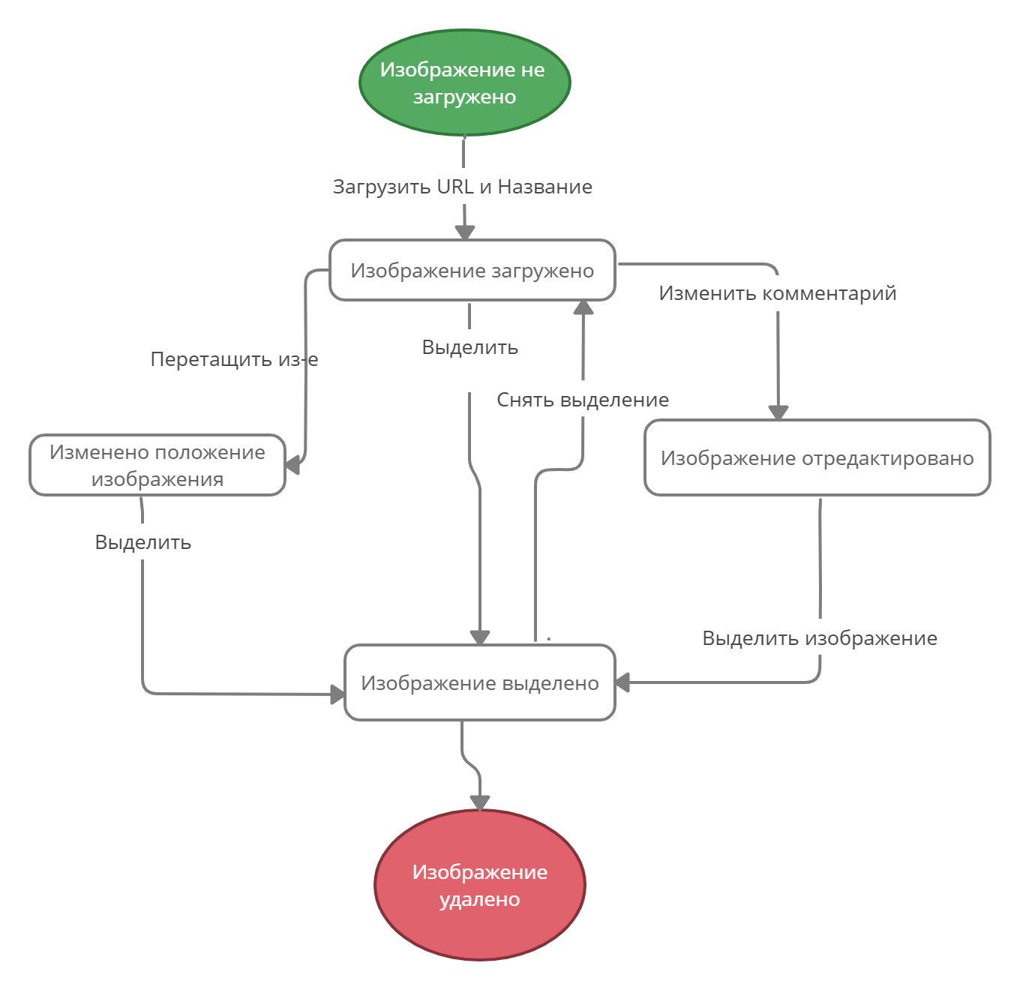
 | Декомпозинция

1 | Форма добавления изображений
2022-01-01 | Поле ввода названия
2022-02-01 | Поле ввода URL
2 | Операции с загруженными изображениями
2022-01-02 | Добавление изображения
2022-02-02 | Просмотр изображения
2022-03-02 | Удаление изображения
2022-04-02 | Перемещение изображения
2022-05-02 | Редактирование комментария
3 | Верстка сайта
2022-01-03 | Расположение изображений
2022-02-03 | Кроссбраузерное
2022-03-03 | Кросспратформенное
2022-04-03 | Изменение размера окна

